物品参考イメージ
 |  |  | （別添）

花王 ビオレu
除菌やわらかウェットシート
ノンアルコールタイプ(10枚)
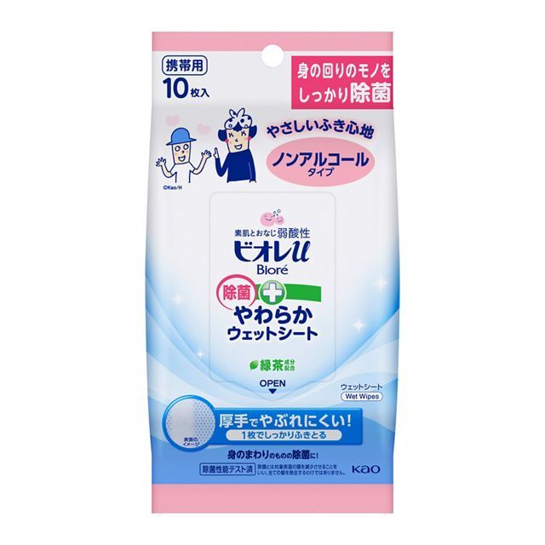

Ａｇ＋除菌かわいいふきん |  | (オカ株式会社）

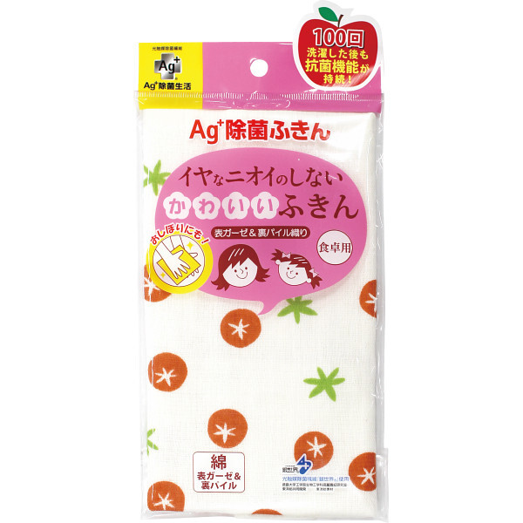

 | 柄不問

